상품제안서
스웨이드 스포츠 응원타올20*60cm [인쇄무료] | 상품코드: F19940

 |  |  |  |  |  |  | 02-412-0044 | www.easy1.co.kr
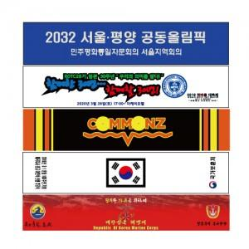

【상세/제작정보】 | 포장 없이 진행시 제품은 벌크 출고입니다.(대형 비닐에 펼쳐져서 박스 입각됩니다.)

【인쇄/포장옵션】 | 풀칼라 / OPP(비닐)

【공급단가】 | 수량 | 100~ | 300~ | 500~ | 1,000~ | 3,000~
*VAT별도 | 단가 | 2,380원 | 2,290원 | 2,210원 | 2,120원 | 2,040원

【상품 URL】 | https://dev.easy1.co.kr:443/src/goods_detail.php?gdno=19940

